開設
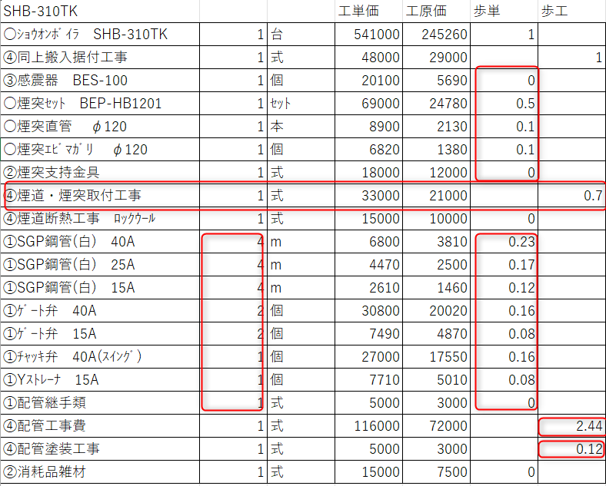
SHB-310TK |  |  | 工単価 | 工原価 | 歩単 | 歩工
○ｼｮｳｵﾝﾎﾞｲﾗ SHB-310TK | 1 | 台 | 541000 | 245260 | 1
④同上搬入据付工事 | 1 | 式 | 48000 | 29000 |  | 1
③感震器 BES-100 | 1 | 個 | 20100 | 5690 | 0
○煙突ｾｯﾄ BEP-HB1201 | 1 | ｾｯﾄ | 69000 | 24780 | 0.5
○煙突直管 φ120 | 1 | 本 | 8900 | 2130 | 0.1
○煙突ｴﾋﾞﾏｶﾞﾘ φ120 | 1 | 個 | 6820 | 1380 | 0.1
②煙突支持金具 | 1 | 式 | 18000 | 12000 | 0
④煙道・煙突取付工事 | 1 | 式 | 33000 | 21000 |  | 0.7
④煙道断熱工事 ﾛｯｸｳｰﾙ | 1 | 式 | 15000 | 10000 | 0
①SGP鋼管(白) 40A | 4 | m | 6800 | 3810 | 0.23
①SGP鋼管(白) 25A | 4 | m | 4470 | 2500 | 0.17
①SGP鋼管(白) 15A | 4 | m | 2610 | 1460 | 0.12
①ｹﾞｰﾄ弁 40A | 2 | 個 | 30800 | 20020 | 0.16
①ｹﾞｰﾄ弁 15A | 2 | 個 | 7490 | 4870 | 0.08
①ﾁｬｯｷ弁 40A(ｽｲﾝｸﾞ) | 1 | 個 | 27000 | 17550 | 0.16
①Yｽﾄﾚｰﾅ 15A | 1 | 個 | 7710 | 5010 | 0.08
①配管継手類 | 1 | 式 | 5000 | 3000 | 0
④配管工事費 | 1 | 式 | 116000 | 72000 |  | 2.44
④配管塗装工事 | 1 | 式 | 5000 | 3000 |  | 0.12
②消耗品雑材 | 1 | 式 | 15000 | 7500 | 0

③感震器 BES-100 |  | 1 | 0 | 0 |  |  | A列9行の「④煙道・煙突取付工事」の「歩工＝0.7」は
○煙突ｾｯﾄ BEP-HB1201 |  | 1 | 0.5 | 0.5 |  |  | A列4行から8行のそれぞれの「歩工」×「数量」の合計
○煙突直管 φ120 |  | 1 | 0.1 | 0.1 |  |  | ③感震器 BES-100 | 1 | 個 | 0
○煙突ｴﾋﾞﾏｶﾞﾘ φ120 |  | 1 | 0.1 | 0.1 |  |  | ○煙突ｾｯﾄ BEP-HB1201 | 1 | ｾｯﾄ | 0.5
②煙突支持金具 |  | 1 | 0 | 0 |  |  | ○煙突直管 φ120 | 1 | 本 | 0.1
④煙道・煙突取付工事 |  | 1 |  | 0.7 |  |  | ○煙突ｴﾋﾞﾏｶﾞﾘ φ120 | 1 | 個 | 0.1
 |  |  |  |  |  |  | ②煙突支持金具 | 1 | 式 | 0

①SGP鋼管(白) 40A |  | 4 | 0.23 | 0.92 |  |  | A列19行の「④配管工事費」の「歩工＝2.44」は
①SGP鋼管(白) 25A |  | 4 | 0.17 | 0.68 |  |  | A列11行から18行のそれぞれの「歩工」×「数量」の合計
①SGP鋼管(白) 15A |  | 4 | 0.12 | 0.48 |  |  | ①SGP鋼管(白) 40A | 4 | m | 0.23
①ｹﾞｰﾄ弁 40A |  | 2 | 0.16 | 0.32 |  |  | ①SGP鋼管(白) 25A | 4 | m | 0.17
①ｹﾞｰﾄ弁 15A |  | 2 | 0.08 | 0.16 |  |  | ①SGP鋼管(白) 15A | 4 | m | 0.12
①ﾁｬｯｷ弁 40A(ｽｲﾝｸﾞ) |  | 1 | 0.16 | 0.16 |  |  | ①ｹﾞｰﾄ弁 40A | 2 | 個 | 0.16
①Yｽﾄﾚｰﾅ 15A |  | 1 | 0.08 | 0.08 |  |  | ①ｹﾞｰﾄ弁 15A | 2 | 個 | 0.08
①配管継手類 |  | 1 | 0 | 0 |  |  | ①ﾁｬｯｷ弁 40A(ｽｲﾝｸﾞ) | 1 | 個 | 0.16
④配管工事費 |  |  |  | 2.8 |  |  | ①Yｽﾄﾚｰﾅ 15A | 1 | 個 | 0.08
 |  |  |  |  |  |  | ①配管継手類 | 1 | 式 | 0

